SIU Guaraní
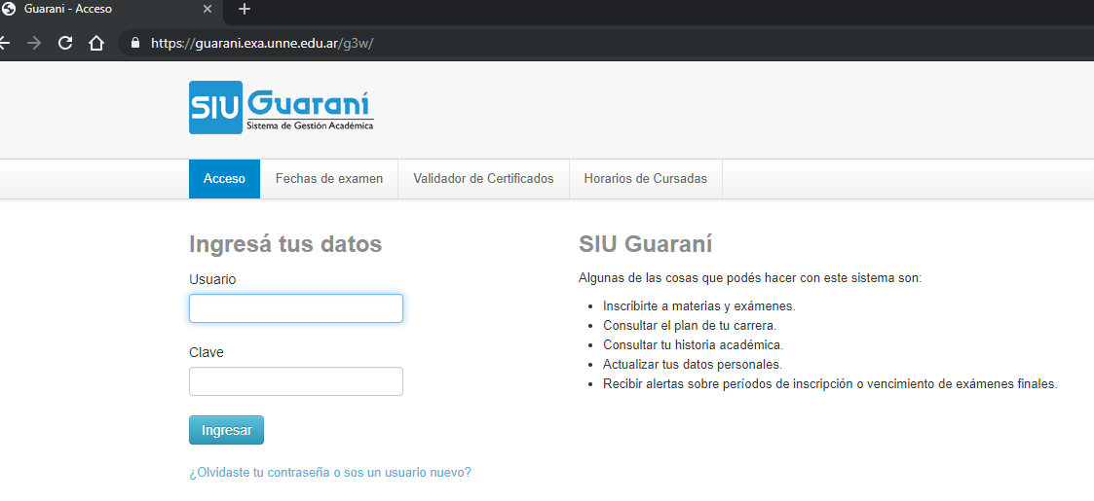
 | Id-nombre del sistema: Sistema SIU Guarani
 | Version del caso de prueba: 1 |  | Caso de uso: Ingresar al SIU
 | Autor del caso de prueba: |  | Nombre del probador:
 | Fecha de creacion: |  | Fecha de ejecucion:

CP | Objetivo | Datos de entrada | Resultado esperado | Resultado obtenido
1 | Ingresar al SIU Guarani - usuario y clave válida | Usuario válido: 12345 | - El sistema verifica usuario y clave ingresadas. Usuario y clave correctos. - El sistema muestra la pantalla principal de "Bienvenido"
 |  | Clave válido: 123456
 |  | click en el boton "Ingresar"
2 | Ingresar al SIU Guarani - usuario válido y clave inválida | Usuario válido: 1234 | - El sistema verifica usuario y clave ingresadas. - El sistema muestra el mensaje de error de "El nombre de usuario y/o contraseña es incorrecto. Por favor intenta de nuevo."
 |  | Clave inválido: aaa
 |  | click en el boton "Ingresar"
3 | Ingresar al SIU Guarani - usuario inválido y clave válida | Usuario inválido: 124 | - El sistema verifica usuario y clave ingresadas. - El sistema muestra el mensaje de error de "El nombre de usuario y/o contraseña es incorrecto. Por favor intenta de nuevo."
 |  | Clave válido: 123456
 |  | click en el boton "Ingresar"
4 | Ingresar al SIU Guarani - usuario válido y clave inválida | Usuario inválido: aaa | - El sistema verifica usuario y clave ingresadas. - El sistema muestra el mensaje de error de "El nombre de usuario y/o contraseña es incorrecto. Por favor intenta de nuevo."
 |  | Clave inválido: aaa1
 |  | click en el boton "Ingresar"
5 | Ingresar al SIU Guarani - usuario y clave vacío | Usuario " " | - El sistema verifica los campos. - El sistema muestra el mensaje de error de "El nombre de usuario es requerido. Por favor intenta de nuevo."
 |  | Clave: " "
 |  | click en el boton "Ingresar"
6 | Ingresar al SIU Guarani - usuario válido y clave vacío | Usuario válido: 12345 | - El sistema verifica los campos. - El sistema muestra el mensaje de error de "La contraseña es requerida. Por favor intenta de nuevo."
 |  | Clave " "
 |  | click en el boton "Ingresar"
7 | Ingresar al SIU Guarani - usuario vacío y clave válida. | Usuario: " " | - El sistema verifica los campos. - El sistema muestra el mensaje de error de "El nombre de usuario es requerido. Por favor intenta de nuevo."
 |  | Clave válida: 123456
 |  | click en el boton "Ingresar"

